REPORTE FLASH
 | KLUANE COLOMBIA, S.A.S DOCUMENTO DEL SISTEMA DE GESTIÓN |  |  |  |  | CO-FHSEQ-92
 |  |  |  |  |  | REV - 0
 |  |  |  |  |  | May-24
Reporte Flash de Incidente

A. Detalles del INCIDENTE

Fecha y hora del evento: | 2025-01-21 09:00:00 |  | Clasificación: |  | INCIDENTE
Tipo de Incidente (ej: corte, caída / derrame) | Golpe / herida abierta | Nivel actual de riesgo, afectación o impacto: |  | PRIMER AUXILIO | Nivel potencial de riesgo o impacto: | MODERADO
Nombre(s) de persona(s) / recurso afectado(as): | Felipe Betancur Vasquez | Ocupación / Uso del recurso (si aplica): |  | Auxiliar de campo | Proyecto: | Guayabales
B. Resumen del EVENTO

Lugar del Evento (máquina, campamento, etc.): | Maquina 1700-05 | Ciudad: | Marmato caldas | País: | Colombia
Actividad realizada: | Movimiento de tubería | Parte del cuerpo afectada / impacto ambiental dado: | Mano izquierda | Turno: | Día
DESCRIPCIÓN DEL EVENTO (incluir todos los hechos pertinentes sobre lesiones, accidente o perdida) | El 21 de enero, a las 9:00 a.m., el auxiliar de campo, mientras trabajaba en la máquina KD 1700-05, apoyaba la actividad de giro e instalación de la máquina en plataforma para iniciar una nueva perforación. Durante esta labor, el colaborador, junto con otros compañeros, comenzó a reubicar una tubería HRQ de una estantería a otra. Mientras apilaban tubos en el interior de un estante metálico, se desoldó la base del pilar vertical de la estructura, lo que provocó la caída de los tubos acumulados hacia el costado de la pierna izquierda del trabajador, sin causar ninguna lesión en esta área. Sin embargo, en un reflejo para evitar la caída, el colaborador colocó su mano en un lugar donde también cayeron otros tubos HRQ, golpeándole la mano izquierda y ocasionándole un corte en la piel. El incidente fue reportado al personal de HSE, quienes brindaron acompañamiento a la atención médica. Se realizaron imágenes diagnósticas que descartaron fisuras y fracturas.
Simulación del suceso
ESTRUCTURA DE TUBERIA
GOLPE EN MANO IZQUIERDA
Adjuntar fotos, reportes, croquis, etc. | 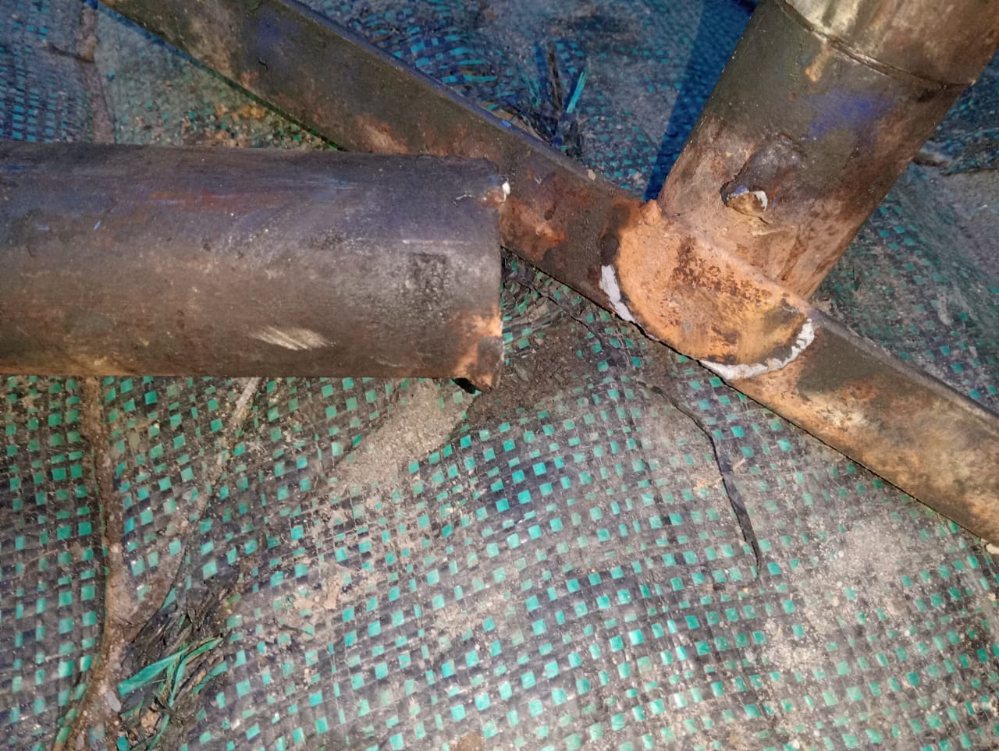 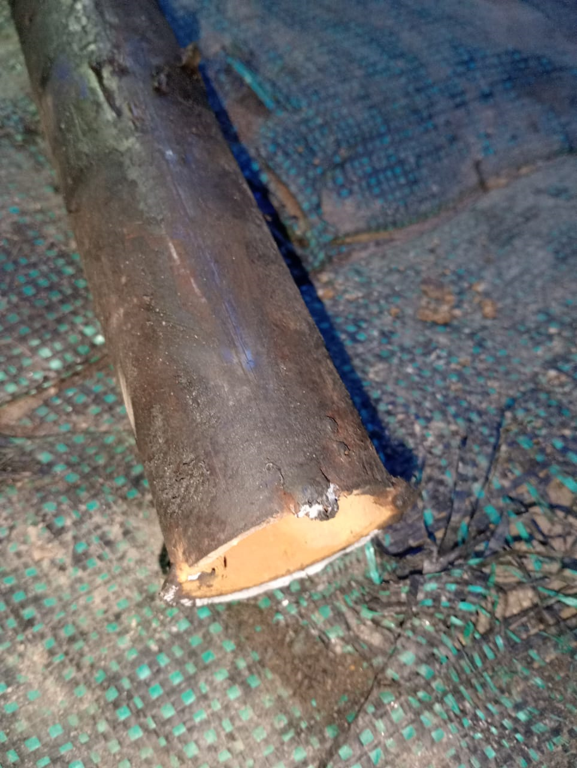 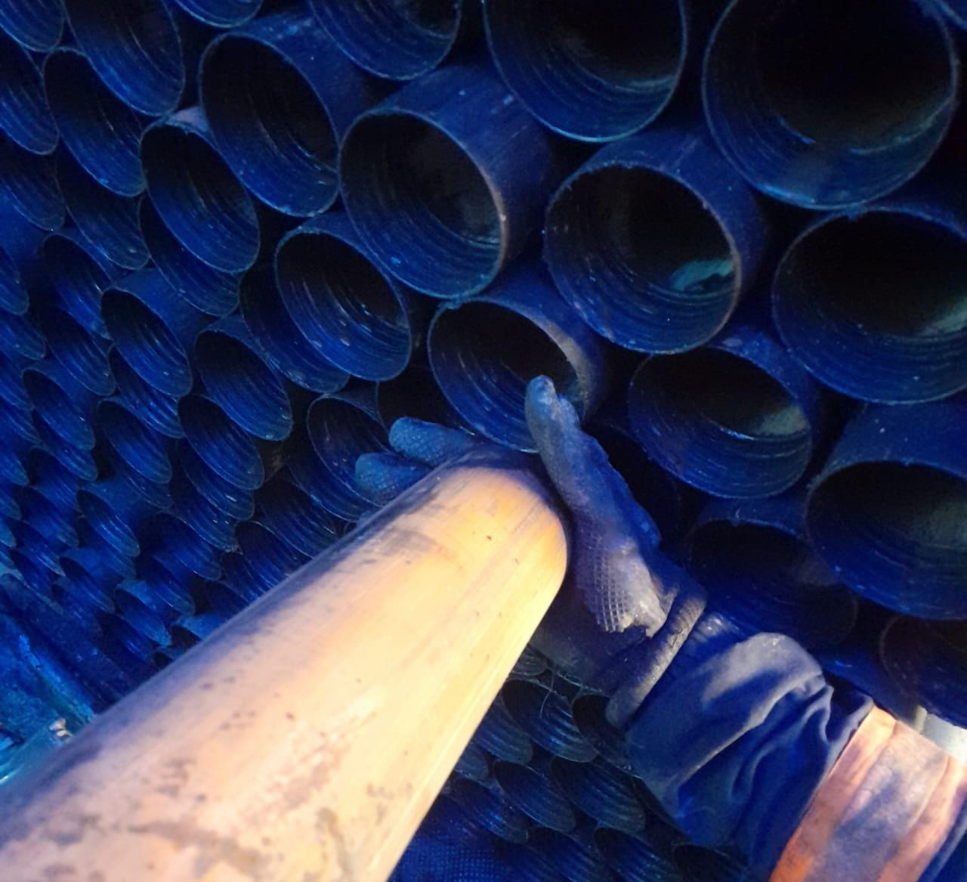
Acciones inmediatas realizadas: | Se informa a personal HSE Se evalúa al trabajador Se brinda atención medica y se realizan imágenes diagnosticas
Autoridades notificadas: | Supervisor del proyecto. Johan Lotero - Wilson Pabón - Alvaro Suarez Profesional HSE. Wendy Ciprian - Mayra Villalobos Gerente HSE. Angel Torres Coordinador HSE. Harold Hernandez
C. Responsable del Reporte
Nombre: | Wendy Ciprian | Número de celular de contacto: | 310-541-6142 |  | Fecha de elaboración: | 2025-01-21
Cargo: | PROFESIONAL HSE |  | Correo: | guayabales.hseq@kluanecolombia.com
Hora de envió de reporte Flash vía electrónica a Coordinación / Gerencia HSE:
Este documento es propiedad de Kluane Colombia, S.A.S, queda prohibida su reproducción total o parcial.
D. Tabla de clasificación de incidentes para establecer tiempos de notificación sobre los incidentes a ser reportados
 |  |  |  |  | Nota: para clasificación de incidentes del tipo ambiental se debe utilizar la pestaña (hoja) de "VALORACIÓN AMBIENTAL" según corresponda, sea incidentes de derrames o incidentes ambientales generales (no derrames). El tiempo de reporte no debe ser mayor a 12 horas.

